RIG-FO-030 Arco Electrico
 |  |  | LISTA DE VERIFICACIÓN PREVENCIÓN ARCO ELÉCTRICO

 |  |  |  |  |  | RIG-FO-030 V:0

Expediente No. |  |  |  | Fecha:

Obra:

ASPECTO A EVALUAR |  |  |  | Art RETIE / NTC | CUMPLE |  |  | OBV
 |  |  |  |  | SI | NO | N/A
Distancias mínimas para prevención de riesgo por arco eléctrico. Artículo 13.4. Verificar que se cumplan las distancias mínimas de aproximación a equipos de la Tabla 20 y la Figura 9. Estas distancias son barreras que buscan prevenir lesiones al trabajador y en general a todo el personal y son básicos para la seguridad eléctrica.
Tensión Nominal Sist. (kV) | Límite de aproximación seguro (m) |  | Límite de aproximación restringida (m) Incluye Movimientos involuntarios | Límite de aproximación técnica
 | Parte móvil expuesta | Parte fija
0,051 - 0,300 | 3 | 1.1 | Evitar contacto | Evitar contacto
0,301 - 0,750 | 3 | 1.1 | 0.3 | 0.025
0,751 - 15 | 3 | 1.5 | 0.66 | 0.18
15,1 - 36 | 3 | 1.8 | 0.78 | 0.25
36,1 - 46 | 3 | 2.44 | 0.84 | 0.43
46,1 - 72,5 | 3 | 2.44 | 0.96 | 0.63
72,6 - 121 | 3.25 | 2.44 | 1 | 0.81
138 - 145 | 3.35 | 3 | 1.09 | 0.94
161 - 169 | 3.56 | 3.56 | 1.22 | 1.07
230 - 242 | 3.96 | 3.96 | 1.6 | 1.45
345 - 362 | 4.7 | 4.7 | 2.6 | 2.44
500 - 550 | 5.8 | 5.8 | 3.43 | 3.28
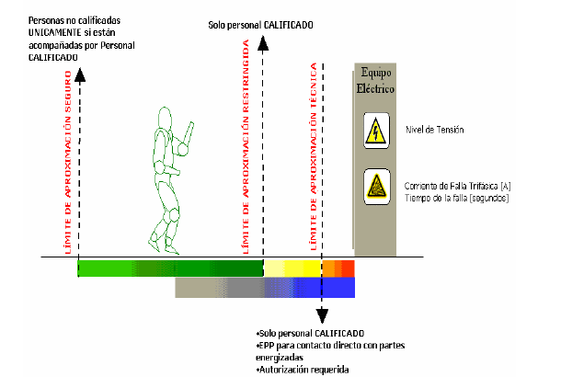

Información del equipo
Nombre | Codigo |  | Marca | Modelo |  | Serie

Número | Observaciones / Recomendaciones

 | INSPECTOR

 | Nombre: |  | Firma: | Matrícula Profesional:

